Hoja1
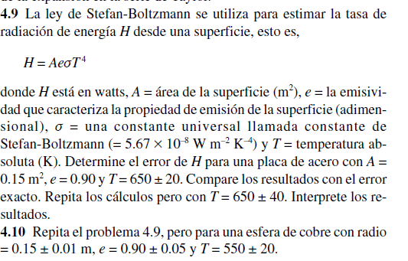
 |  | Valor | Error
 | A | 0.15 | 0.01
 | e | 0.9 | 0.01
 | T | 650 | 20
 | cte | 5.67E-08

 | H | 1366.3760906

 |  | 9109.1739375

 |  | 8.40846825

 |  | 1518.1956562

 | eH= | 274.44306094

H - eH= | 1091.9330297
H + eH= | 1640.8191516

ej3
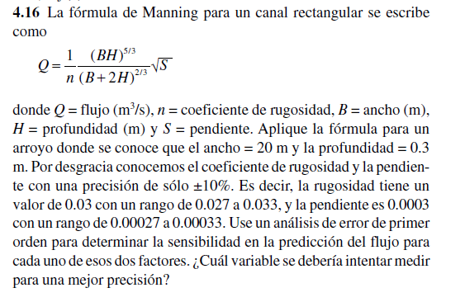
 |  |  |  |  | q=(1(BH)^(5/3))/(n(B+2H)^(2/3))*sqrt(s)

 |  | Valor | Error
 | n | 0.03 | 0.003
 | B | 20
 | H | 0.3
 | S | 0.0003 | 0.00003

 | Q | 1.5221121163

 |  | -3.2652480113 |  | n

 |  | 2536.8535271 |  | s

 | eQ= | 0.066309861781

Q - eQ= | 1.4558022545
Q + eQ= | 1.5884219781 | se deberia intentar medir la pendiente para tener mejorar la precision

